加班費試算
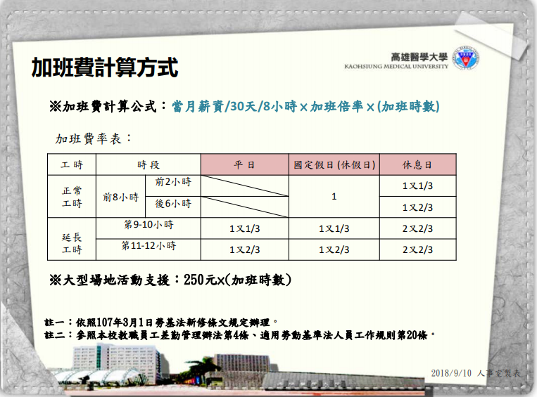
高雄醫學大學加班費試算

職 號
姓 名
加班月份
月薪(元)
每小時工資額 |  | 0.00 | (註一)

加班系統 加班時數類別 |  | 適用倍率 | 加班時數 | 換算加班倍率 | 加班費
平日前2小時 |  | 1又1/3 |  | 0.0000 | $0
平日後2小時 |  | 1又2/3 |  | 0.0000 | $0
休息日前2小時 |  | 1又1/3 |  | 0.0000 | $0
休息日3-8小時 |  | 1又2/3 |  | 0.0000 | $0
休息日9-12小時 |  | 2又2/3 |  | 0.0000 | $0
國定假日8小時 |  | 1 |  | 0.0000 | $0
國定假日9-10小時 |  | 1又1/3 |  | 0.0000 | $0
國定假日10-12小時 |  | 1又2/3 |  | 0.0000 | $0
合計 |  |  | 0 | 0.0000 | 0.00 | (註二)
 |  |  |  |  |  |  | 、

 | (註一) 每小時工資算至小數點第二位四捨五入
 | (註二) 加費合計計算至整數無條件進位

